Sheet1
轻量级docker镜像管理

安装:
 | docker run -d -p 9000:9000 --restart=always -v /var/run/docker.sock:/var/run/docker.sock --name portainer docker.io/portainer/portainer
 | 注意： -v 本地的dockersock:/var/run/docker.sock
 | --name 别名

访问界面
 | ip:9000
 | 初次登陆会设置管理员账户密码
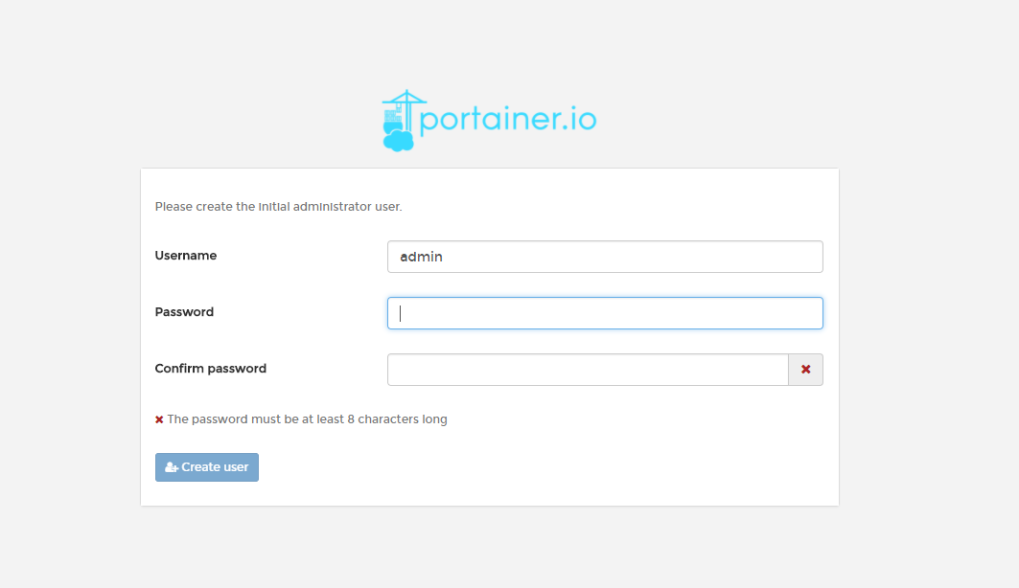

 | 选择本地服务

登录后界面
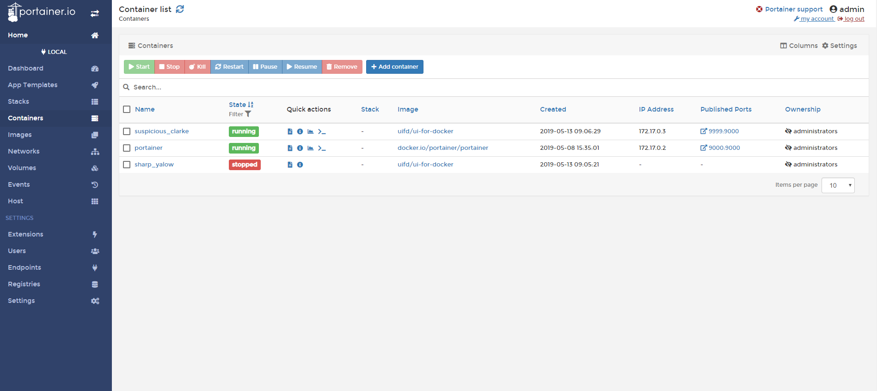

管理镜像和容器

